Sheet1
新型点击手势评估问卷

欢迎填写清华大学科研项目《任意表面点击技术》的“新型点击手势评估问卷”。点击手势，是指您在点击手机或平板电脑的屏幕时，手的姿态。食指点击是最常见的点击手势，而更丰富的手势将给我们的日常交互带来遍历，例如，在华为手机中，指关节连续叩击两次可快速打开拍照功能。 在本问卷中，我们提出了一系列新型的点击手势，您的任务是针对每一个手势分别进行多个角度的评估。本问卷预计耗时20-30分钟，完成问卷之后您将收到20元人民币的报酬。 您的评分对我们后续实验设计十分重要，请耐心仔细填写，谢谢！
个人信息
姓名 | 梁宸 | 年龄 | 22 | 性别 | 男
在日常生活中，你能记住几个手势？ | 5 | 邮箱 | lliangchenc@163.com | 左撇子□ / 右撇子 □
备注（填写前请务必阅读） | 1. 在给一个点击手势评分之前，建议您先尝试该手势，因为有的手势实际上难以达成。 2. 所有打分均为 1 - 7，1表示完全不同意，7表示完全同意。 3. 对于您提出的各种可能的应用场景，请用文字简单描述即可，不同咬合操作之间的应用场景可以重复。

点击手势说明
如下图所示：每个点击手势由三个因素组成，使用某手指的某部位，点击时其余手指是握拳或是张开。

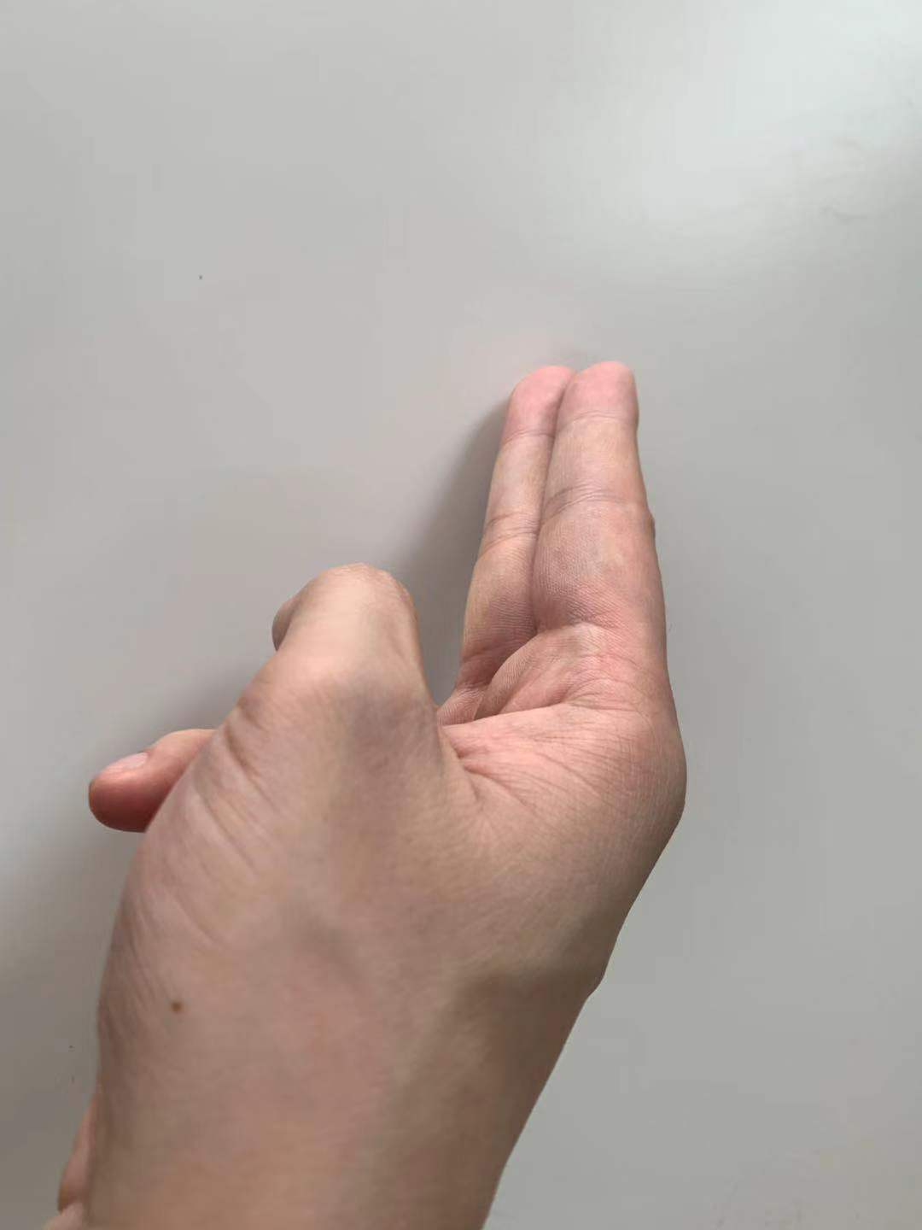 在后续表格中，每一组题目表示一个手势，如“双指指尖侧面点击，其余手指握拳”对应右图中的手势。 每个手势对应三个问题： 1. 我觉得它操作简单：做这个手势的物理和心理难度较低（1-7，1不同意，7同意）。 2. 我觉得它容易记忆：与日常手势契合，容易记忆。 3. 我愿意使用它。

其余手指握拳
手指 | 点击部位
 | 指腹 |  | 指尖 |  | 指尖侧面 |  | 指关节 |  | 指甲
拇指 | 我觉得它操作简单（1-7，1不同意，7同意） | 4 | 我觉得它操作简单 | 4 | 我觉得它操作简单 | 3 | 我觉得它操作简单 | 2 | 我觉得它操作简单 | 3
 | 我觉得它容易记忆 | 5 | 我觉得它容易记忆 | 5 | 我觉得它容易记忆 | 3 | 我觉得它容易记忆 | 3 | 我觉得它容易记忆 | 3
 | 我愿意使用它 | 4 | 我愿意使用它 | 3 | 我愿意使用它 | 3 | 我愿意使用它 | 2 | 我愿意使用它 | 3
食指 | 我觉得它操作简单（1-7，1不同意，7同意） | 7 | 我觉得它操作简单 | 7 | 我觉得它操作简单 | 4 | 我觉得它操作简单 | 6 | 我觉得它操作简单 | 4
 | 我觉得它容易记忆 | 7 | 我觉得它容易记忆 | 7 | 我觉得它容易记忆 | 5 | 我觉得它容易记忆 | 7 | 我觉得它容易记忆 | 5
 | 我愿意使用它 | 7 | 我愿意使用它 | 7 | 我愿意使用它 | 4 | 我愿意使用它 | 5 | 我愿意使用它 | 5
中指 | 我觉得它操作简单（1-7，1不同意，7同意） | 5 | 我觉得它操作简单 | 6 | 我觉得它操作简单 | 3 | 我觉得它操作简单 | 7 | 我觉得它操作简单 | 5
 | 我觉得它容易记忆 | 7 | 我觉得它容易记忆 | 7 | 我觉得它容易记忆 | 4 | 我觉得它容易记忆 | 7 | 我觉得它容易记忆 | 5
 | 我愿意使用它 | 5 | 我愿意使用它 | 5 | 我愿意使用它 | 3 | 我愿意使用它 | 6 | 我愿意使用它 | 4
无名指 | 我觉得它操作简单（1-7，1不同意，7同意） | 3 | 我觉得它操作简单 | 4 | 我觉得它操作简单 | 2 | 我觉得它操作简单 | 5 | 我觉得它操作简单 | 5
 | 我觉得它容易记忆 | 5 | 我觉得它容易记忆 | 5 | 我觉得它容易记忆 | 4 | 我觉得它容易记忆 | 5 | 我觉得它容易记忆 | 5
 | 我愿意使用它 | 3 | 我愿意使用它 | 3 | 我愿意使用它 | 2 | 我愿意使用它 | 5 | 我愿意使用它 | 4
尾指 | 我觉得它操作简单（1-7，1不同意，7同意） | 5 | 我觉得它操作简单 | 6 | 我觉得它操作简单 | 4 | 我觉得它操作简单 | 5 | 我觉得它操作简单 | 3
 | 我觉得它容易记忆 | 6 | 我觉得它容易记忆 | 6 | 我觉得它容易记忆 | 5 | 我觉得它容易记忆 | 5 | 我觉得它容易记忆 | 4
 | 我愿意使用它 | 5 | 我愿意使用它 | 5 | 我愿意使用它 | 4 | 我愿意使用它 | 5 | 我愿意使用它 | 3
双指（食指+中指） | 我觉得它操作简单（1-7，1不同意，7同意） | 6 | 我觉得它操作简单 | 7 | 我觉得它操作简单 | 3 | 我觉得它操作简单 | 4 | 我觉得它操作简单 | 4
 | 我觉得它容易记忆 | 7 | 我觉得它容易记忆 | 7 | 我觉得它容易记忆 | 6 | 我觉得它容易记忆 | 6 | 我觉得它容易记忆 | 4
 | 我愿意使用它 | 6 | 我愿意使用它 | 7 | 我愿意使用它 | 3 | 我愿意使用它 | 4 | 我愿意使用它 | 4
三指（食指~无名指） | 我觉得它操作简单（1-7，1不同意，7同意） | 4 | 我觉得它操作简单 | 5 | 我觉得它操作简单 | 2 | 我觉得它操作简单 | 3 | 我觉得它操作简单 | 3
 | 我觉得它容易记忆 | 7 | 我觉得它容易记忆 | 7 | 我觉得它容易记忆 | 4 | 我觉得它容易记忆 | 5 | 我觉得它容易记忆 | 4
 | 我愿意使用它 | 5 | 我愿意使用它 | 6 | 我愿意使用它 | 2 | 我愿意使用它 | 2 | 我愿意使用它 | 3

其余手指张开
手指 | 点击部位
 | 指腹 |  | 指尖 |  | 指尖侧面 |  | 指关节 |  | 指甲
拇指 | 我觉得它操作简单（1-7，1不同意，7同意） | 5 | 我觉得它操作简单 | 5 | 我觉得它操作简单 | 4 | 我觉得它操作简单 | 2 | 我觉得它操作简单 | 2
 | 我觉得它容易记忆 | 5 | 我觉得它容易记忆 | 5 | 我觉得它容易记忆 | 5 | 我觉得它容易记忆 | 3 | 我觉得它容易记忆 | 3
 | 我愿意使用它 | 5 | 我愿意使用它 | 5 | 我愿意使用它 | 4 | 我愿意使用它 | 2 | 我愿意使用它 | 2
食指 | 我觉得它操作简单（1-7，1不同意，7同意） | 7 | 我觉得它操作简单 | 7 | 我觉得它操作简单 | 2 | 我觉得它操作简单 | 5 | 我觉得它操作简单 | 5
 | 我觉得它容易记忆 | 7 | 我觉得它容易记忆 | 7 | 我觉得它容易记忆 | 4 | 我觉得它容易记忆 | 6 | 我觉得它容易记忆 | 4
 | 我愿意使用它 | 7 | 我愿意使用它 | 7 | 我愿意使用它 | 3 | 我愿意使用它 | 6 | 我愿意使用它 | 5
中指 | 我觉得它操作简单（1-7，1不同意，7同意） | 7 | 我觉得它操作简单 | 7 | 我觉得它操作简单 | 2 | 我觉得它操作简单 | 6 | 我觉得它操作简单 | 5
 | 我觉得它容易记忆 | 7 | 我觉得它容易记忆 | 7 | 我觉得它容易记忆 | 4 | 我觉得它容易记忆 | 6 | 我觉得它容易记忆 | 4
 | 我愿意使用它 | 7 | 我愿意使用它 | 7 | 我愿意使用它 | 3 | 我愿意使用它 | 6 | 我愿意使用它 | 5
无名指 | 我觉得它操作简单（1-7，1不同意，7同意） | 6 | 我觉得它操作简单 | 6 | 我觉得它操作简单 | 2 | 我觉得它操作简单 | 5 | 我觉得它操作简单 | 3
 | 我觉得它容易记忆 | 7 | 我觉得它容易记忆 | 7 | 我觉得它容易记忆 | 4 | 我觉得它容易记忆 | 4 | 我觉得它容易记忆 | 4
 | 我愿意使用它 | 6 | 我愿意使用它 | 6 | 我愿意使用它 | 3 | 我愿意使用它 | 5 | 我愿意使用它 | 3
尾指 | 我觉得它操作简单（1-7，1不同意，7同意） | 6 | 我觉得它操作简单 | 6 | 我觉得它操作简单 | 5 | 我觉得它操作简单 | 3 | 我觉得它操作简单 | 3
 | 我觉得它容易记忆 | 7 | 我觉得它容易记忆 | 7 | 我觉得它容易记忆 | 5 | 我觉得它容易记忆 | 4 | 我觉得它容易记忆 | 4
 | 我愿意使用它 | 6 | 我愿意使用它 | 6 | 我愿意使用它 | 6 | 我愿意使用它 | 3 | 我愿意使用它 | 3
双指（食指+中指） | 我觉得它操作简单（1-7，1不同意，7同意） | 7 | 我觉得它操作简单 | 7 | 我觉得它操作简单 | 3 | 我觉得它操作简单 | 6 | 我觉得它操作简单 | 5
 | 我觉得它容易记忆 | 7 | 我觉得它容易记忆 | 7 | 我觉得它容易记忆 | 6 | 我觉得它容易记忆 | 7 | 我觉得它容易记忆 | 5
 | 我愿意使用它 | 7 | 我愿意使用它 | 7 | 我愿意使用它 | 3 | 我愿意使用它 | 6 | 我愿意使用它 | 5
三指（食指~无名指） | 我觉得它操作简单（1-7，1不同意，7同意） | 6 | 我觉得它操作简单 | 6 | 我觉得它操作简单 | 2 | 我觉得它操作简单 | 5 | 我觉得它操作简单 | 4
 | 我觉得它容易记忆 | 7 | 我觉得它容易记忆 | 7 | 我觉得它容易记忆 | 4 | 我觉得它容易记忆 | 6 | 我觉得它容易记忆 | 5
 | 我愿意使用它 | 6 | 我愿意使用它 | 6 | 我愿意使用它 | 2 | 我愿意使用它 | 5 | 我愿意使用它 | 4

